外省市参会人员
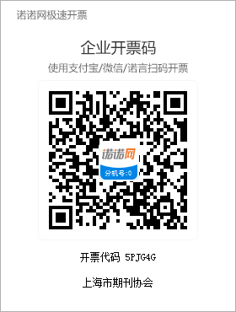
 |  |  |  |  |  |  | 第八届上海期刊论坛参会回执
序号 | 姓名 | 单位 | 职务/职称 | 性别 | 手机号 | 微信 | 身份证号 | 电子邮箱 | 单住/双住 | 18日晚√ | 19日晚√ | 分论坛选择 | 缴费金额 | 发票抬头 | 税号 | 发票快递地址 | 备注

注： | 1.分论坛：专场一：一流科技期刊与融合出版；专场二：守正创新，打造高水平人文社科期刊；专场三：提升“四力”，建设学者型期刊编辑队伍
 | 2.缴费方式：汇入单位：上海市期刊协会；开户银行：工商银行余姚路支行；协会账号：1001003919206910116；联系电话：021-64726858；021-64672869；地址：上海市静安区余姚路417号5楼501室
 | 3.住宿：由于住宿及会场接待能力有限，凡提前缴纳注册费，我们将保留住宿房间，先报先得，额满即止。论坛住宿费用自理，上海大学宝山校区乐乎新楼前台电话021-66133688，标间400元/晚，大床500元/晚，含早。
 | 4.注册费：因名额有限，回执表请于9月10日前发送邮件至：shqklt@163.com并将会议注册费汇款至上海期刊协会（上海代表300元/人，外省市代表600元/人）。银行转账请注明【开票单位名称+期刊论坛】。
 | 5.发票：汇款后请扫描以下二维码开具发票。
 | 6. 参会回执返回邮箱：shqklt@163.com

